outlet แม่โก๋น
 | โครงการสอบเทียบอาคารชลประทาน
 | สำนักบริหารจัดการน้ำและอุทกวิทยา กรมชลประทาน
 | (งบประมาณเงินทุนหมุนเวียนเพื่อการชลประทาน ปี 2554)

1 | ข้อมูลทางกายภาพ
 | 1.1 ข้อมูลระบบส่งน้ำที่ตั้งของอาคาร
 | - ข้อมูลทั่วไปของอาคาร |  | ปตร.ท่อส่งน้ำ outlet อ่างเก็บน้ำแม่โก๋น |  |  |  | อาคาร
 | - โครงการ |  | โครงการชลประทานเชียงใหม่
 | - ตำแหน่งที่ตั้ง กม. |  | 0+000 |  |  |  | คลองสายใหญ่
 | อำเภอ |  | พร้าว |  |  |  | จังหวัด | เชียงใหม่
 | - พิกัด |  | N 2148461 |  | E 524435
 | - ลักษณะคลอง |  | ÿ คลองดิน |  | ÿ คลอดดาดคอนกรีต

 | 1.2 ข้อมูลอาคาร
 | - ชื่ออาคาร
 | - ประเภทบาน ÿ ประตูระบายน้ำบานตรง (Sluice gate) |  |  |  |  | 2 | บาน
 |  |  | ขนาดบาน | เส้นผ่านศูนย์กลางท่อ |  | 0.60 | เมตร
 |  |  |  | สูง |  | - | เมตร
 | - ระดับพื้น Inlet |  |  |  |  | - | เมตร (ร.ท.ก.)
 | - ระดับพื้น Outlet |  |  |  |  | - | เมตร (ร.ท.ก.)
 | - ระดับพื้นธรณีอาคาร |  |  |  |  | 477.35 | เมตร (ร.ท.ก.)
 | - ปริมาณน้ำไหลผ่านสูงสุด |  |  |  |  | - | ลูกบาศก์เมตร/วินาที
 | - รัศมีความโค้งของบาน (สำหรับบานโค้ง) |  |  |  |  | - | เมตร

 | 1.3 รูปภาพอาคารชลประทาน
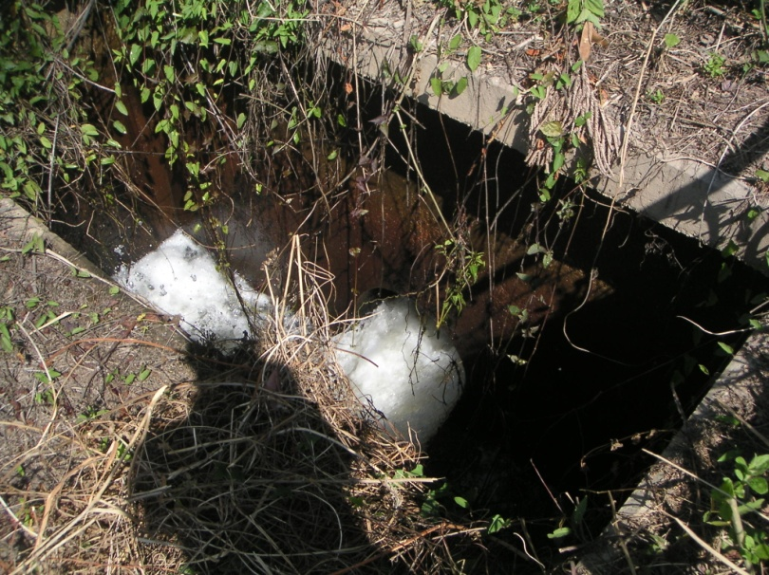

2 | ข้อมูลการสอบเทียบอาคารชลประทาน
 | ÿ ประตูระบายน้ำบานตรง (Sluice gate)
 | ÿ การไหลแบบอิสระ (Free flow)
 | สูตรการคำนวนสอบเทียบอาคาร

 | เมื่อ | Q = ปริมาณน้ำผ่านอาคาร (ลบ.ม./วินาที)
 |  | C = สัมประสิทธิ์ปริมาณน้ำเมื่อการไหลเป็นแบบอิสระ
 |  | L = ความกว้างของช่องประตูระบาย (เมตร)
 |  | Go = การเปิดบาน (เมตร)
 |  | H = ระดับน้ำด้านหน้าประตู - ระดับน้ำด้านท้ายประตู (เมตร)
 |  | g = ความเร่งเนื่องจากแรงโน้มถ่วง (เมตร/วินาที)

ที่ | ระดับน้ำ | ระดับ | H |  | ระยะเปิดบาน | Q | H/Go | Cd
 | ด้านเหนือน้ำ | ธรณี |  |  | (Go)
 | ม.(รทก./รสม.) | ม.(รทก./รสม.) |  |  | ม. | ลบ.ม./วินาที
1 | 496.77 | 477.35 | 19.42 | 19.5197 | 0.12 | 0.210 | 161.833 | 0.075
2 | 496.77 | 477.35 | 19.42 | 19.5197 | 0.18 | 0.446 | 107.889 | 0.106
3 | 496.77 | 477.35 | 19.42 | 19.5197 | 0.24 | 0.704 | 80.917 | 0.125
4 | 496.77 | 477.35 | 19.42 | 19.5197 | 0.30 | 1.036 | 64.733 | 0.147

สอบเทียบอาคาร ปตร.ท่อส่งน้ำ outlet อ่างเก็บน้ำแม่โก๋น โครงการ ชลประทานเชียงใหม่

3 | ข้อมูลการเปิดบานในระดับต่างๆ

ที่ | ระดับน้ำ | ระดับธรณี | H | ระยะเปิดบาน | H/Go | Cd | ปริมาณน้ำไหลผ่าน
 | ด้านเหนือน้ำ |  |  | (Go)
 | ม.(รทก./รสม.) | ม.(รทก./รสม.) |  | ม. |  |  | ลบ.ม./วินาที
1 | 496.77 | 477.35 | 19.42 | 0.12 | 161.833 | 0.074 | 0.2083
2 | 496.77 | 477.35 | 19.42 | 0.18 | 107.889 | 0.112 | 0.4717
3 | 496.77 | 477.35 | 19.42 | 0.24 | 80.917 | 0.131 | 0.7351
4 | 496.77 | 477.35 | 19.42 | 0.30 | 64.733 | 0.142 | 0.9985

หมายเหตุ สามารถนำไปใช้คำนวณในการยกบานระบายที่ระดับต่างๆ โดยป้อนข้อมูลระดับด้านเหนือน้ำและระดับที่ต้องการยกบาน
 | จะสามารถทราบปริมาณน้ำไหลผ่านอาคารได้ (กรอกข้อมูลในช่องว่างเท่านั้น ยกเว้นช่องสีทึบ)

